Sheet1
PDE和PTE的属性位
 | 页保护本质上都是有PDE、PTE的属性位决定的

 | 1、物理页属性 |  | PTE(PDE)的基址 有20位，意味着他可以指向2^20个页表
 |  | 物理页的属性 = PDE属性 & PTE属性 | 要想访问更大内存空间(>4g) 增加更多物理地址，将PTE的基址位增加即可

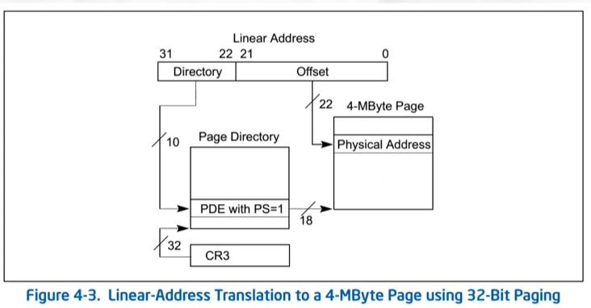
 | 2、P位为1 表示有效物理页
 | 3、R/W位为0，只读；为1 可读可写。(试验验证)
 | 4、U/S位 为0 特权用户可以访问，为1 普通用户可以访问，R0R1R2都是特权用户
 |  | 实验 修改高2g内存物理页属性U/S位，实现R3可以访问
 |  | 进程中高2g地址(内核使用的内存) 也是虚拟的，也是需要映射到物理页
 | 5、PDE的PS位(page size) 当PS==1的时候 PDE直接指向物理页 无PTE,低22位为页内偏移。
 |  | 线性地址只能拆成2段：大小为4MB 俗称“大页”
 | 6、A位 是否被访问（读或者写）过 访问过置1 即使只访问一个字节也会导致PDE PTE置1
 | 7、PTE的D位 物理页是否被写过
 | 8、关于G位 PWT位 PCD位
 |  | 学完控制寄存器与TLB才能讲 此处略过。。。

Sheet2
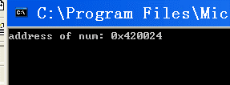
1）源码 | 2）修改num所在物理页的R/W属性位，实现常量值写入不报错
#include <stdio.h>
#include <windows.h>

int* p = NULL;
const int num = 0x11111111;

int main()
{ |  | num地址 0x420024；cr3: 3c8ab000
int a = 0; |  | kd> !dd 3c8ab000+4*1
printf("address of num: 0x%x\n",&num); |  | #3c8ab004 3c5db867
p = (int*)&num; |  | kd> !dd 3c5db000+4*20
getchar(); |  | #3c5db080 344ec025 // PTE R/W属性位为0，不可写入，加2即可；
*p = 0x22222222; // 常量值不能被修改 |  | kd> !ed 3c5db000+4*20 344ec027
a = num; |  | // 运行程序，尽管显示没有改变，是vc6.0将num传入printf时，直接写的是常数0x11111111.
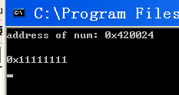
printf("0x%x\n",a); // vc++6.0中 常量值在编译时写死的
getchar();
return 0;
}

 |  | kd> !dd 344ec000+24
 |  | #344ec024 22222222

Sheet3
1）源码 | 2）修改0x8003f008 物理页的PDE,PTE 属性的U/S位为1
#include <stdio.h> |  | cr3: 397f1000
#include <windows.h> |  | kd> !dd 397f1000+200*4
 |  | #397f1800 0003b163 // pde
void __declspec(naked)CallGate() |  | kd> !dd 0003b000+3f*4
{ |  | # 3b0fc 0003f163 // pte
_asm |  | kd> !ed 397f1000+200*4 0003b167
{ |  | kd> !ed 0003b000+3f*4 0003f167
push eax; | 3）恢复执行
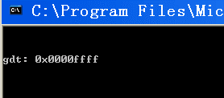
mov eax,0x8003f008;
invlpg [eax];
pop eax;
retf;
}
}
// 这个地址也是虚拟的，只不过是 所有进程所共有的
int* pint = (int*)0x8003f008;

int main()
{
// 需要注意的细节，有关于TLB | invlpg [8003f008h]， 在TLB中删除 这条线性地址为8003f008h的数据，
// 构造调用门，xxxxec00`0008xxxx,0x401020 | 因为后面我们修改了这个线性地址对应的PDE,PTE的属性位，但是TLB如果存有它，
char go[6] = {0,0,0,0,0x48,0}; | 并没更新，就会蓝屏。
getchar();
_asm
{
call fword ptr[go];
}

// 修改PDE,PTE 物理页属性的U/S位为1
getchar();
printf("gdt: 0x%08x\n",*pint);
getchar();
return 0;
}

